Лист12
№ | Фото продукции | артикул | Название компании/производитель | Физическое фото | замечание | Точный состав/ материал | Размер | Срок годности товара | цена EXW | цена EXW | единица | Штук в экпортной коробке | упаковка | Вес БРУТТО единицы товара, кг | Вес БРУТТО экспортной коробки, кг | Length / длина, м | Width / ширина, м | Height / высота, м | Объем экспортной коробки в м3 | количество в контейнер | фото коробки
 | 照片 | 货号 | 品名 | 实物图 | 备注(产品特征尽量详细) | 材质 | 尺寸 | 备货期 | 不含税出厂价 | 含税出厂价 | 包装单位（数量/包，盒） | 装箱量 | 包装类型 | 净重 | 毛重 | 外箱长 | 宽 | 高 | 体积 | 整柜数量 | 箱规照片
 |  |  |  | 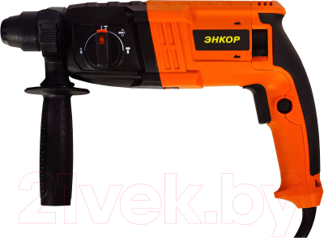 | 650瓦功率 1.7J的冲击力
 |  |  |  | 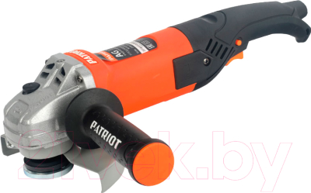 | 直径125mm 500瓦功率 11000转
 |  |  |  | 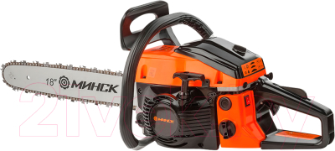 | V型发动机45cm3(45cc)，链长长度40cm(16")
 |  |  |  | 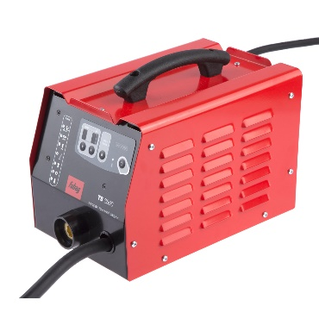 | 功率3800w，最大工作电流210安
 |  |  |  | 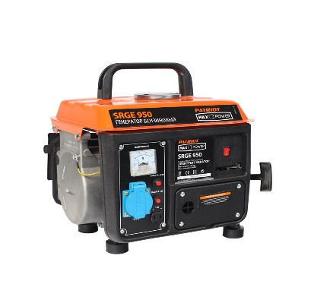 | 最大功率800W 发动机：单缸，2t（二冲程），容积63cc.cm，功率2.4马力，启动类型：手动

